1.1
voltar à página inicial |  |  |  | 1 - MENUS DE NAVEGAÇÃO
 | S | N | NA
 | x |  |  | 1.1 O menu de navegação deve estar estruturado como uma lista de opções
 |  |  |  | Para que possa ser bem interpretado por tecnologias de apoio, os menus e submenus devem estar estruturados com elementos nativos, do tipo <ul>, ou com a semântica e o estado dos elementos identificados com técnicas em ARIA.

 | Listagem de evidências
 |  |  |  |  | Notas:
 |  |  |  |  | O menu de navegação presente no website está estruturado como uma lista de opções. Evidências retiradas do site: https://machicoambiente.pt

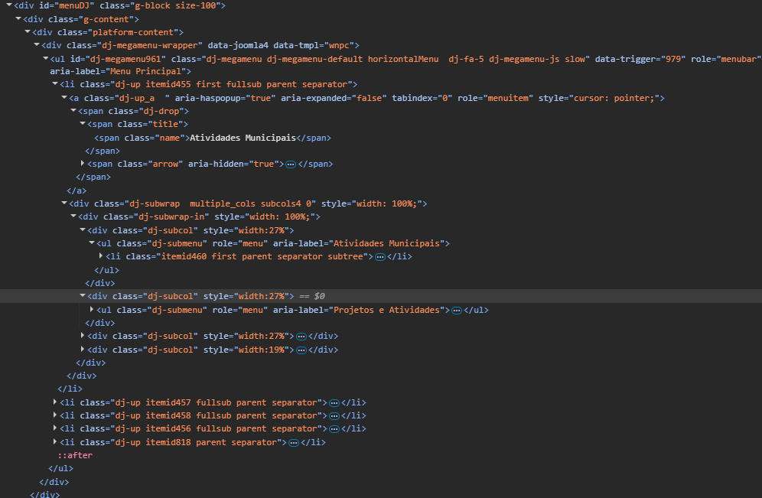

 | Notas de preenchimento:
 | - Coloque aqui imagens, printscreens ilustrativos, coloque sempre o endereço das páginas de onde retirar as imagens com exemplos ilustrativos.
 | - As imagens e as notas não estão limitadas aos campos a amarelo.
 | - Nas restantes folhas internas, estas instruções já não existem mas aplicam-se igualmente.

 | ANTES DE COMEÇAR APAGUE ESTE TEXTO. APAGUE TAMBÉM A IMAGEM COLOCADA NA ZONA AMARELA.

 | PODE INCLUSIVAMENTE RETIRAR O FUNDO AMARELO.

1.2
voltar à página inicial |  |  |  | 1 - MENUS DE NAVEGAÇÃO
 | S | N | NA
 | x |  |  | 1.2 É possível selecionar as opções e as subopções do menu quer com rato quer com teclado
 |  |  |  | Deve ser possível percorrer a estrutura de navegação quer com um dispositivo apontador quer com o teclado.

 | Listagem de evidências
 |  |  |  |  | Notas:
 |  |  |  |  | É possivel percorrer a estrutura de navegação quer com o rato quer com o teclado. Evidências retiradas do site: https://machicoambiente.pt/
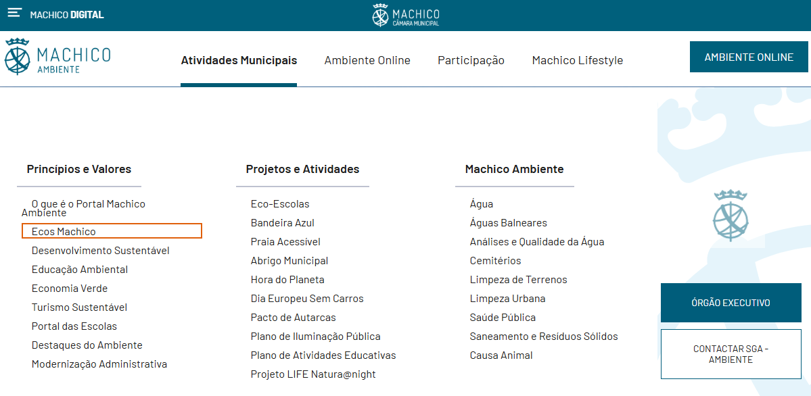

2.1
voltar à página inicial |  |  |  | 2 - TÍTULOS E SUBTÍTULOS
 | S | N | NA
 | x |  |  | 2.1 Existe um título <h1> marcado na página
 |  |  |  | O título principal de cada página, que sumariza o seu conteúdo, deve ser identificado como o primeiro nível dos títulos (h1). Não deverá ser utilizado mais do que um <h1> por página.

 | Listagem de evidências
 |  |  |  |  | Notas:
 |  |  |  |  | Evidências retiradas do site: https://machicoambiente.pt/

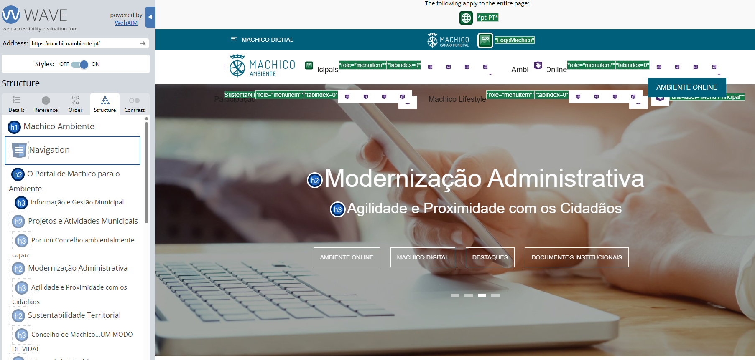

4.1
voltar à página inicial |  |  |  | 4 - ESTRUTURA DA INFORMAÇÃO
 | S | N | NA
 | x |  |  | 4.1 Ao clicar com o rato na etiqueta, o cursor surge no respetivo campo de edição
 |  |  |  | De forma a tornar a seleção de campos pequenos mais fácil, a legenda deverá estar associada ao campo respetivo com o elemento <label>, pois desta forma aumenta-se a sua área clicável. Para os utilizadores de leitores de ecrã (pessoas cegas) a associação da etiqueta ao campo de edição é também fundamental.

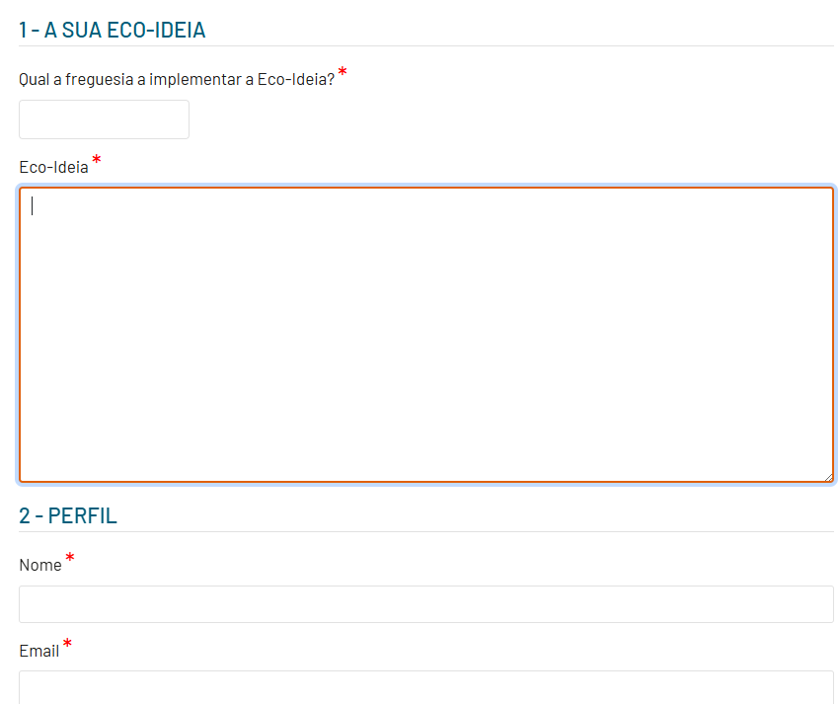
 | Listagem de evidências
 |  |  |  |  | Notas:
 |  |  |  |  | Evidências retiradas do site: https://machicoambiente.pt/participacao/a-minha-ideia-para-o-machico-ambiente

5.1
voltar à página inicial |  |  |  | 5 - GRÁFICOS E IMAGENS-LINK
 | S | N | NA
 | x |  |  | 5.1 A imagem ou gráfico tem um equivalente alternativo em texto curto e correto
 |  |  |  | As imagens não decorativas deverão ter uma descrição breve associada, nomeadamente através do uso do atributo <ALT>. Esta legenda deve descrever fielmente o propósito da imagem no contexto em que se encontra.

 | Listagem de evidências
 |  |  |  |  | Notas:
 |  |  |  |  | Evidências retiradas do site: https://machicoambiente.pt/atividades-municipais/projetos-e-atividades/praia-acessivel
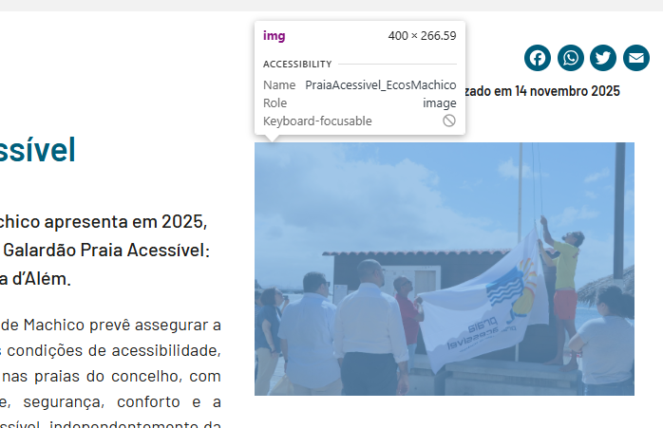

6.1
voltar à página inicial |  |  |  | 6 - CONTRASTE
 | S | N | NA
 | x |  |  | 6.1 No corpo de um documento, o rácio de contraste entre a cor do texto normal (menor que 18 pontos ou menor que 14 pontos negrito) e a cor do fundo é superior a 4,5:1
 |  |  |  | Deve assegurar-se no corpo do documento que o rácio de contraste entre a cor do texto e a cor de fundo é, no mínimo, de 4,5:1, de forma a assegurar a sua legibilidade para utilizadores com deficiências da visão.

 | Listagem de evidências
 |  |  |  |  | Notas:
 |  |  |  |  | Evidências retiradas do site: https://machicoambiente.pt/atividades-municipais/principios-e-valores/o-que-e-o-portal-machico-ambiente

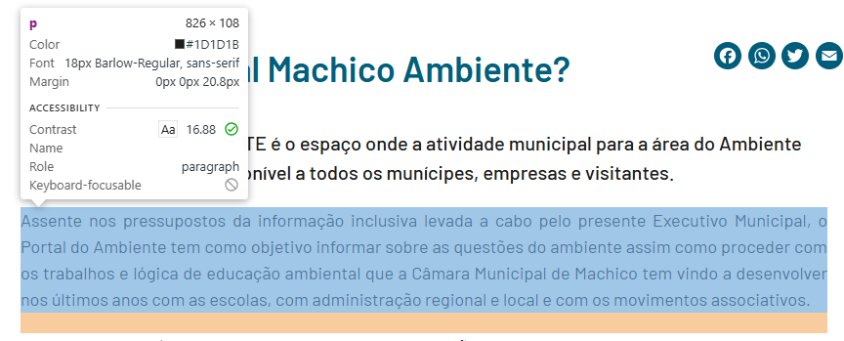

6.2
voltar à página inicial |  |  |  | 6 - CONTRASTE
 | S | N | NA
 | x |  |  | 6.2 O rácio de contraste entre a cor do texto de tamanho grande (maior ou igual que 18 pontos ou maior ou igual que 14 pontos negrito) e a cor do fundo é superior a 3:1
 |  |  |  | Os textos de tamanho superior a 18 pontos, ou os textos de tamanho superior a 14 pontos mas a negrito, devem assegurar um rácio de contraste mínimo de 3:1 entre a cor do texto e a cor do fundo.

 | Listagem de evidências
 |  |  |  |  | Notas:
 |  |  |  |  | Evidências retiradas do site: https://machicoambiente.pt/atividades-municipais/projetos-e-atividades/praia-acessivel
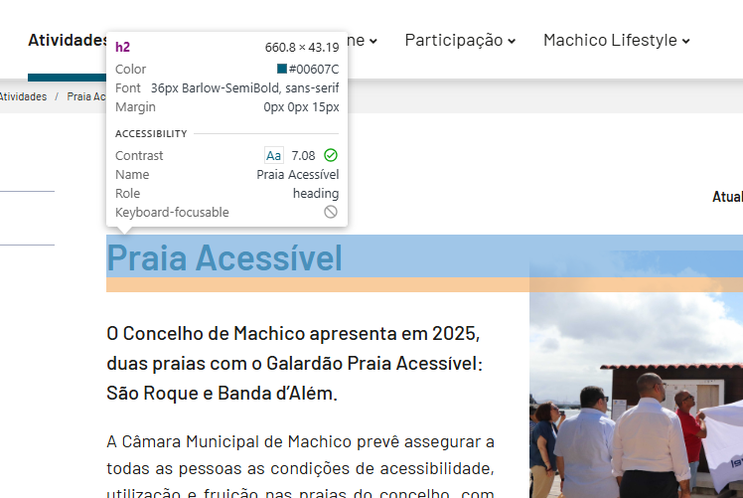

7.1
voltar à página inicial |  |  |  | 7 - PLAYERS
 | S | N | NA
 | x |  |  | 7.1 Deve ser possível ativar os botões de controlo do leitor quer com o rato quer com o teclado
 |  |  |  | Os leitores de multimédia não devem iniciar automaticamente a reprodução dos elementos e têm de ser operáveis usando apenas um rato ou usando apenas um teclado.

 | Listagem de evidências
 |  |  |  |  | Notas:
 |  |  |  |  | Os botões de controlo podem ser ativados quer com o rato quer com o teclado. Evidências retiradas do site: https://machicoambiente.pt/multimedia

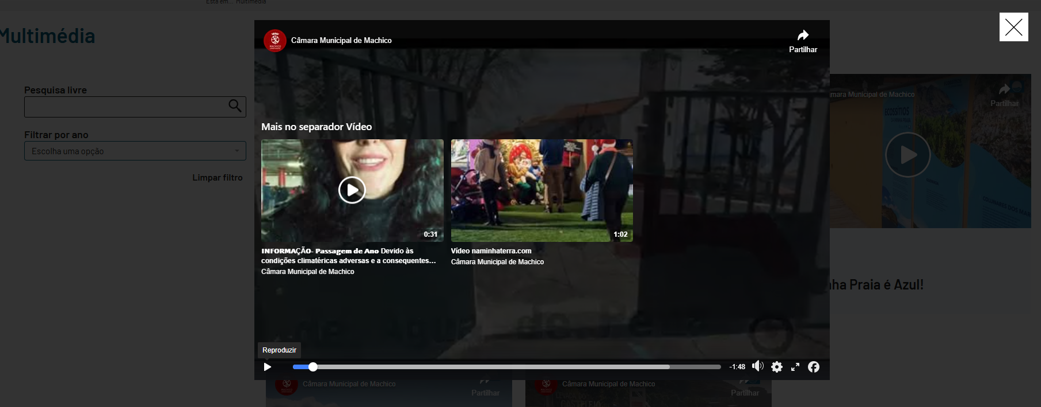

8.1
voltar à página inicial |  |  |  | 8 - ESTRUTURA DA PÁGINA
 | S | N | NA
 | x |  |  | 8.1 Quando se retira a CSS, todos os elementos HTML devem alinhar à esquerda
 |  |  |  | Quando se desativam todos os estilos visuais, o conteúdo da página é apresentado alinhado à esquerda e apresenta-se de forma linear.

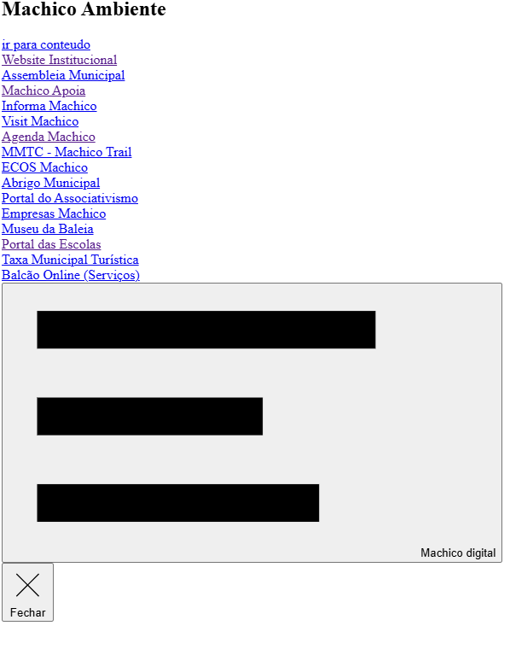
 | Listagem de evidências
 |  |  |  |  | Notas:
 |  |  |  |  | Ao retirar o CSS, todos os elementos ficam alinhados à esquerda. Evidências retiras do site: https://machicoambiente.pt/

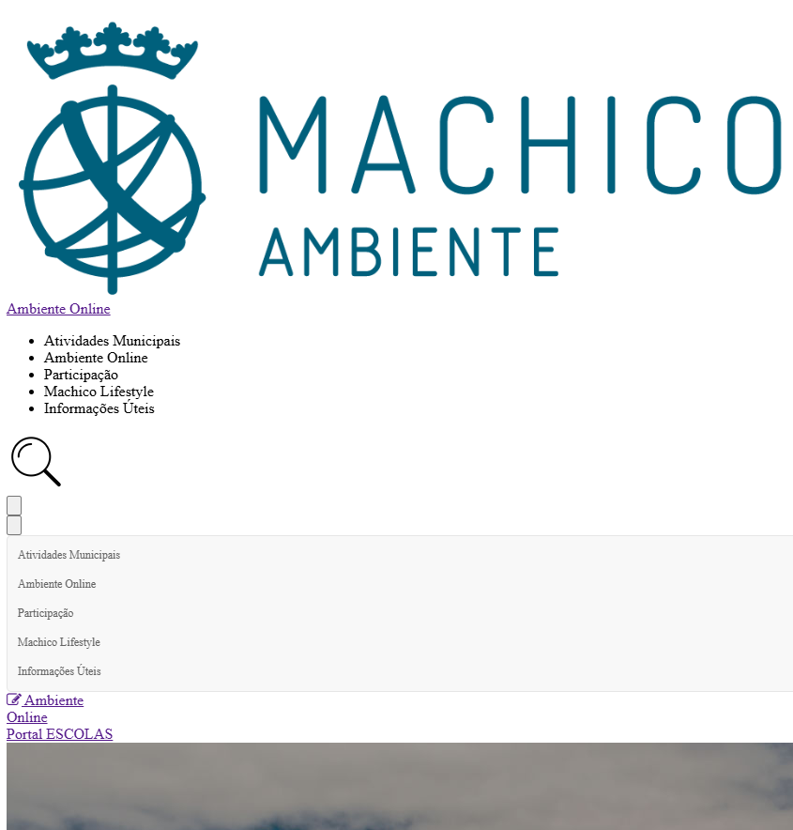

8.4
voltar à página inicial |  |  |  | 8 - ESTRUTURA DA PÁGINA
 | S | N | NA
 | x |  |  | 8.4 Quando se retira a CSS, a informação relevante permanece visível
 |  |  |  | Toda a informação visível deve permanecer na página sob forma textual, quando se desativam os estilos visuais.

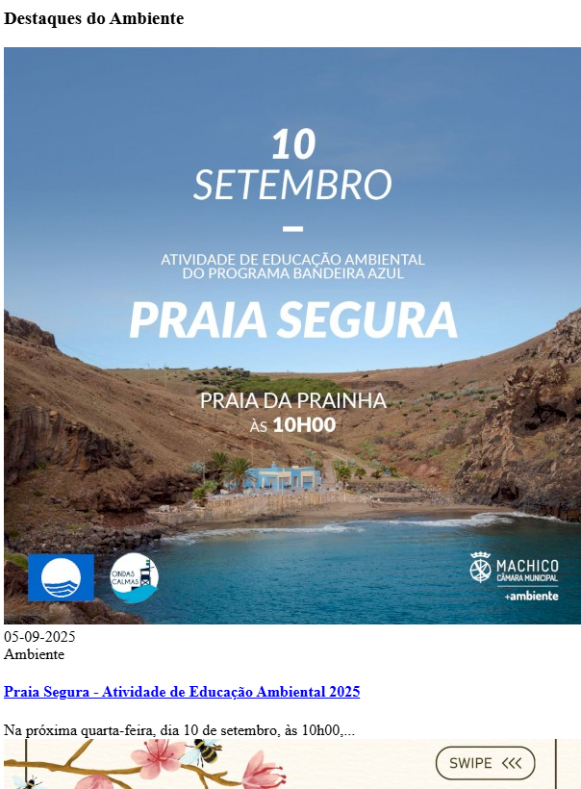
 | Listagem de evidências
 |  |  |  |  | Notas:
 |  |  |  |  | Ao retirar o CSS, toda a informação permanece visível. Evidências retiras do site: https://machicoambiente.pt/

8.5
voltar à página inicial |  |  |  | 8 - ESTRUTURA DA PÁGINA
 | S | N | NA
 | x |  |  | 8.5 A maquetização da página é feita sem recorrer ao elemento <table>
 |  |  |  | A estrutura de composição gráfica da página não é feita recorrendo a elementos de tabela mas sim a uma maior diversidade de elementos semânticos (por ex., <main>) e genéricos (por ex., <div>), que permitem a recomposição visual para diferentes tipos e dimensões de ecrã.

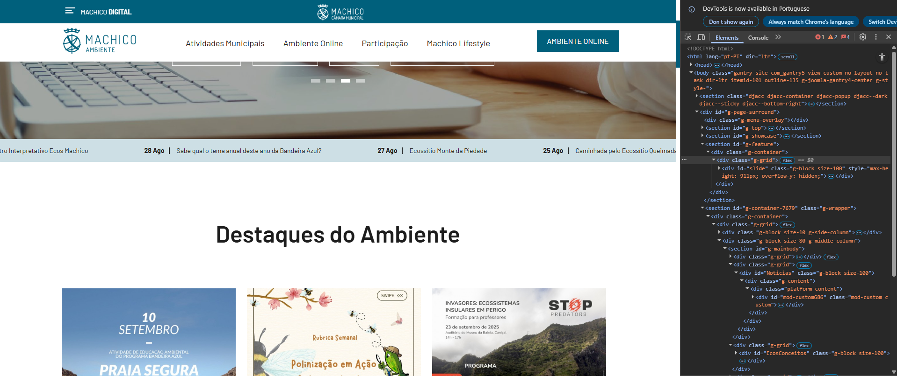
 | Listagem de evidências
 |  |  |  |  | Notas:
 |  |  |  |  | Evidências retiradas do site: https://machicoambiente.pt/

9.1
voltar à página inicial |  |  |  | 9 - MODAIS
 | S | N | NA
 | x |  |  | 9.1 Quando a caixa de diálogo é aberta, o foco (cursor do Browser) move-se para um elemento dentro da caixa de diálogo
 |  |  |  | Assim que a caixa de edição se sobrepõe à janela, o cursor do Browser deve saltar para dentro da caixa de diálogo.

 | Listagem de evidências
 |  |  |  |  | Notas:
 |  |  |  |  | Evidências retiradas do site: https://machicoambiente.pt/
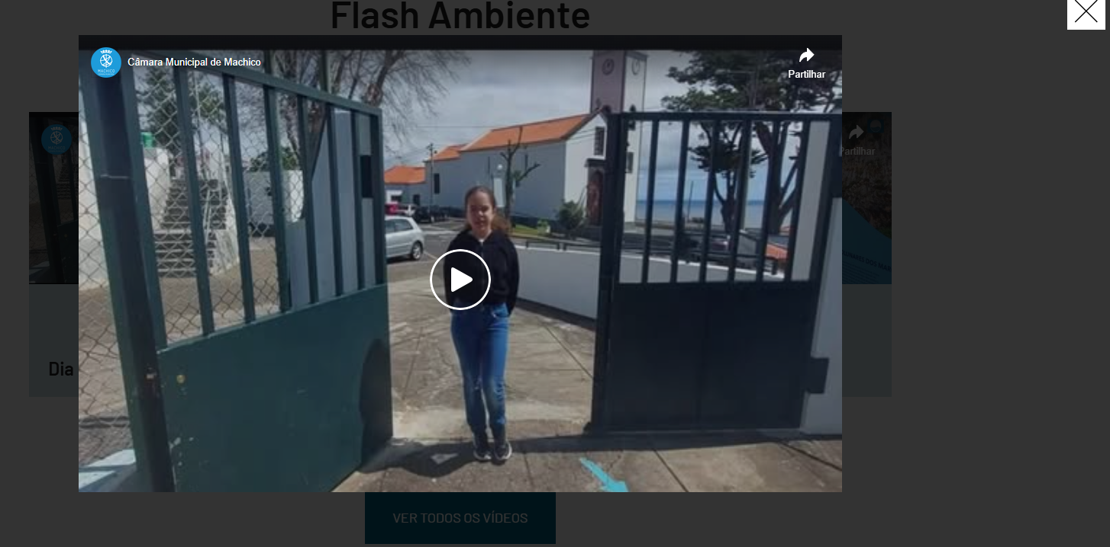

9.2
voltar à página inicial |  |  |  | 9 - MODAIS
 | S | N | NA
 | x |  |  | 9.2 Quando uma caixa de diálogo está aberta, a navegação com teclado (Browser ou Tecnologia de apoio) tem de ficar circunscrita aos elementos que compõem a caixa de diálogo
 |  |  |  | Quando a caixa de diálogo está aberta, todos os outros elementos que se encontram fora da caixa devem permanecer inertes. Mesmo os elementos interativos (links, botões ou campos de edição) devem deixar de ser focáveis quer com teclado quer com o rato. Quando a caixa de diálogo está aberta, se ativar um leitor de ecrã e ele efetuar a leitura ou permitir focar elementos interativos que estão fora da caixa de diálogo, algo está errado.

 | Listagem de evidências
 |  |  |  |  | Notas:
 |  |  |  |  | Quando a caixa esta aberta o foco fica circunscrito aos elementos e não sai da caixa. Evidências retiradas do site: https://machicoambiente.pt/multimedia
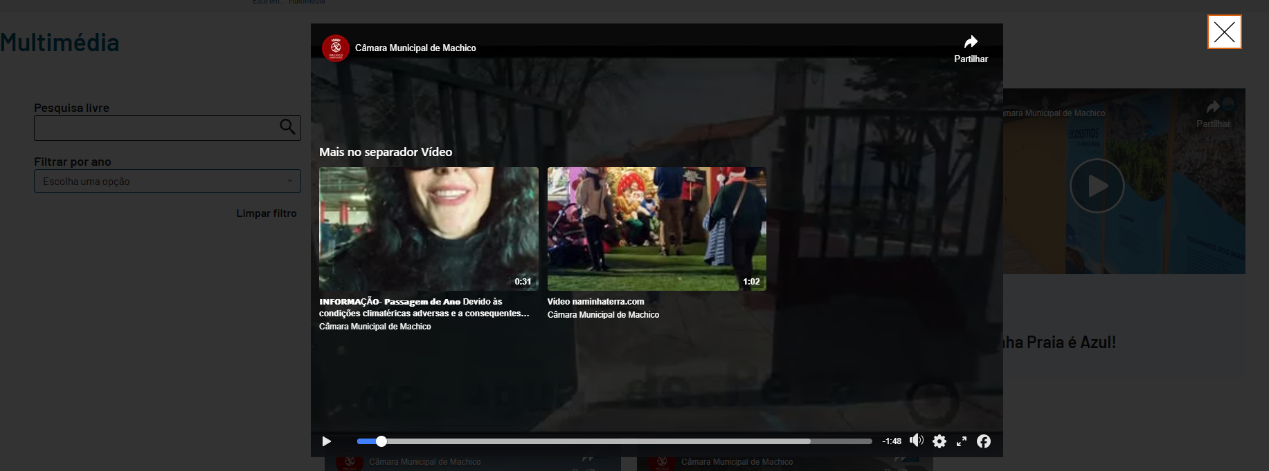

9.4
voltar à página inicial |  |  |  | 9 - MODAIS
 | S | N | NA
 | x |  |  | 9.4 Quando a caixa de diálogo fecha, o foco (cursor do Browser) deve voltar ao elemento interativo que a invocou
 |  |  |  | É útil que ao sair da modal, o utilizador seja posicionado no elemento que usou para invocar a modal. A modal é uma espécie de parêntesis, à conversa principal. É bom que o utilizador, depois do "parêntesis", possa voltar à conversa principal, no exato ponto onde a deixou.

 | Listagem de evidências
 |  |  |  |  | Notas:
 |  |  |  |  | Evidências retiradas do site: https://machicoambiente.pt/
